Ciclo COVID
Ciclo covid

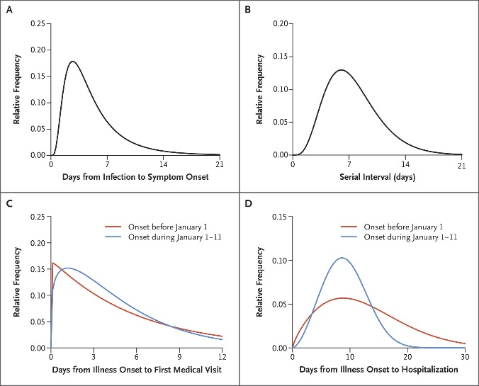
 | Inicio (Día) | Promedio | Max (Día) | Final (Día)
Infección | 1 | 1 | 1 | 1
Incubación | 2 | 5.2 | 12 | 21 | Vias respiratorias superiores | https://www.nejm.org/doi/full/10.1056/NEJMoa2001316
Capacidad contagio
Síntomas
Agravamiento (Desde inicio sintomas) | 4 |  | 10 | despues 14 |  | https://pubs.rsna.org/doi/full/10.1148/radiol.2020200370
Curación

 |  |  |  |  |  | https://www.sciencedirect.com/science/article/pii/S0896841120300469

